关系图
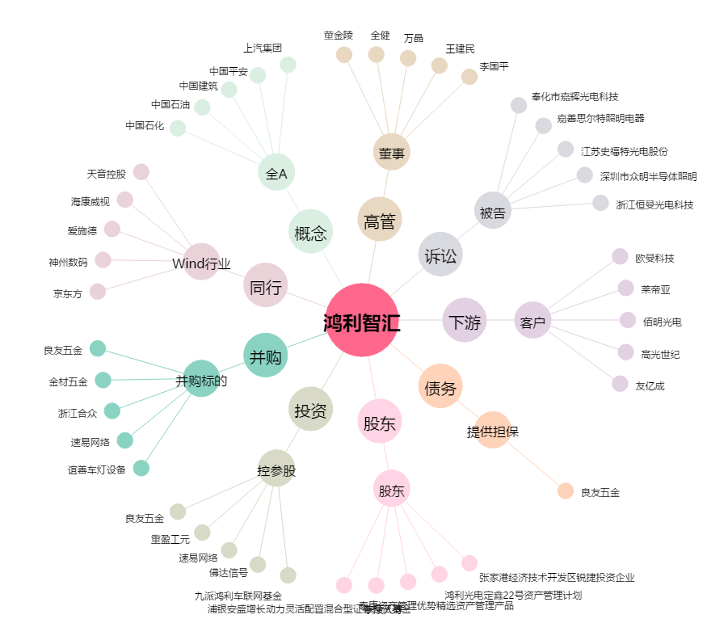
鸿利智汇[300219.SZ] - 关系概览图

